상품제안서
에코너 다용도 논슬립 패드 | 상품코드: S38219

 |  |  |  |  |  |  | 02-713-8555 | www.synergygift.co.kr
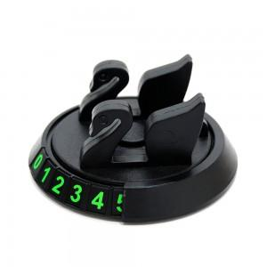 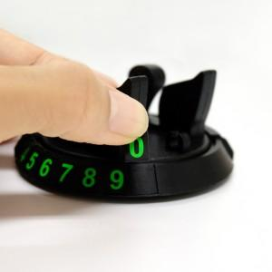 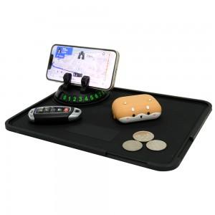

【상세/제작정보】 | <span style="font-size: 14pt;">※배송비 별도 상품입니다.(박스당 4,000원 부가세별도)</span>

【인쇄/포장옵션】 | 실크 / 포장지포장

【공급단가】 | 수량 | 50~ | 100~ | 500~ | 1,000~ | 2,000~
*VAT별도 | 단가 | 4,720원 | 4,240원 | 3,610원 | 3,520원 | 3,460원

【상품 URL】 | https://www.synergygift.co.kr:443/src/goods_detail.php?gdno=38219

